Tiempos
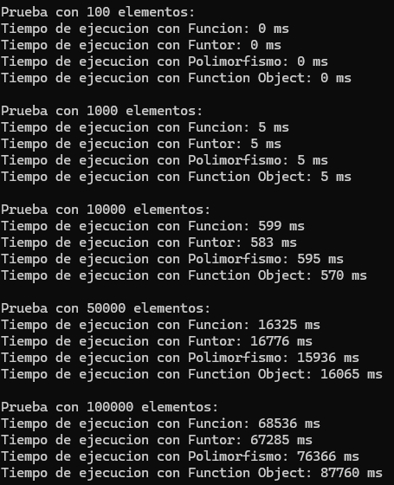
Tiempos de Ejecución - Bubble Sort
Tamaño de Datos | Función (ms) | Funtor (ms) | Polimorfismo (ms) | Function Object (ms)
100 | 0 | 0 | 0 | 0
1000 | 5 | 6 | 6 | 5
10000 | 556 | 544 | 573 | 538
50000 | 13769 | 13982 | 15149 | 14114
100000 | 68536 | 67285 | 76366 | 87760

